Додаток 1_Цінова пропозиція
 |  |  |  |  |  | Додаток №1 до Запиту 2433ОК
 | Форма цінової пропозиції

(Назва Учасника), надає свою пропозицію щодо участі в конкурсі на місцеву закупівлю побутового обладнання з доставкою в м. Ужгород.
Відомості про підприємство |  |  | Повне найменування учасника – суб’єкта господарювання
 |  |  | Ідентифікаційний код за ЄДРПОУ або реєстраційний номер облікової картки платника податків
 |  |  | Реквізити (адреса - юридична та фактична, телефон, факс, телефон для контактів, e-mail, розрахунковий рахунок)
Відомості про особу (осіб), які уповноважені представляти інтереси Учасника |  |  | (Прізвище, ім’я, по батькові, посада, контактний телефон).
УМОВИ: Вартість пропозиції Учасника включає доставку, розвантаження, занесення в приміщення зберігання цілісності упаковки, товару та підйом на поверх (за потреби), здійснюються за рахунок Постачальника.
№ п/п | Назва | Технічні характеристики та опис |  | Одиниця виміру | Кількість | Ціна за одиницю, грн | Всього вартість, грн
 |  | Запит | Пропозиція Вказати параметри та характеристики по кожному пункту |  |  | (з урахуванням всіх податків і зборів)
1 | 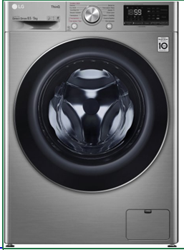 Пральна машина з сушкою LG F2V5GG9T або аналог | Бренд / модель: LG F2V5GG9T | Бренд / модель: | шт | 1 |  | 0.00 ₴
 |  | Тип: пральна машина з сушкою (комбінована) | Тип:
 |  | Завантаження білизни (прання): не менше 8,5 кг | Завантаження білизни (прання):
 |  | Завантаження білизни (сушка): не менше 5 кг | Завантаження білизни (сушка):
 |  | Максимальна швидкість віджиму: не менше 1200 об/хв | Максимальна швидкість віджиму:
 |  | Споживання води за цикл: не більше 35 л | Споживання води за цикл:
 |  | Кількість програм прання: не менше 14 | Кількість програм прання:
 |  | Тип двигуна: інверторний, прямий привід (Inverter Direct Drive) | Тип двигуна:
 |  | Клас енергоспоживання: не нижче A | Клас енергоспоживання:
 |  | Рівень шуму під час прання: не більше 55 дБ | Рівень шуму під час прання:
 |  | Рівень шуму під час віджиму: не більше 72 дБ | Рівень шуму під час віджиму:
 |  | Захисні функції: блокування від дітей; контроль дисбалансу; захист від надлишкового піноутворення; захист від перепадів напруги та витоку води | Захисні функції:
 |  | Додаткові функції: Wi-Fi та керування через мобільний додаток LG ThinQ; сумісність з голосовими асистентами (Google Assistant, Amazon Alexa); технологія AI DD для автоматичного підбору режиму; парові програми; режим TurboWash (тривалість прання приблизно 59 хв) | Додаткові функції:
 |  | Габаритні розміри (В×Ш×Г): 85 × 60 × до 54 см | Габаритні розміри (В×Ш×Г):
 |  | Вага: приблизно 63 кг | Вага:
 |  | Колір: сріблястий (silver) | Колір:
 |  | Стан товару: новий, не вживаний | Стан товару:
 |  | Гарантія: офіційна гарантія виробника не менше 12 місяців | Гарантія:
 |  | Комплектація: інструкція українською мовою, шланги підключення, оригінальна упаковка | Комплектація:
 |  |  | Країна виробника
3 | 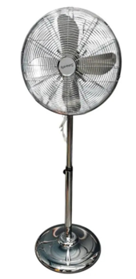 Вентилятор Rainberg RB-1602 або аналог | Тип виробу: побутовий підлоговий вентилятор | Тип виробу: | шт | 4 |  | 0.00 ₴
 |  | Модель: Rainberg RB-1602 або аналог | Модель:
 |  | Потужність: не менше 60 Вт | Потужність:
 |  | Живлення: від електромережі 220 В, 50 Гц | Живлення:
 |  | Діаметр лопатей: близько 40 см | Діаметр лопатей:
 |  | Кількість швидкостей: 3 режими роботи | Кількість швидкостей:
 |  | Регулювання: висоти, кута нахилу головки, функція обертання (осциляції) | Регулювання:
 |  | Тип керування: механічне (перемикач або кнопки) | Тип керування:
 |  | Матеріали корпусу: корпус і решітка – метал; лопаті – пластик або ударостійкий матеріал | Матеріали корпусу:
 |  | Основа: кругла стійка підставка | Основа:
 |  | Рівень шуму: низький, придатний для використання у житлових приміщеннях | Рівень шуму:
 |  | Гарантія: не менше 12 місяців | Гарантія:
 |  | Упаковка: індивідуальна заводська коробка | Упаковка:
 |  | Призначення: охолодження та циркуляція повітря у побутових і робочих приміщеннях | Країна виробника
5 | 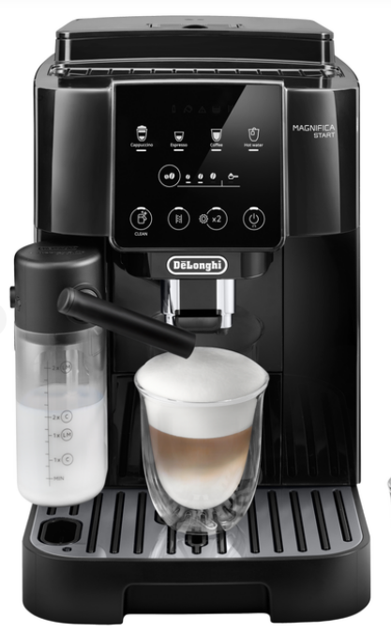 Кавомашина De'Longhi Magnifica Start ECAM 220.60.B або аналог | Тип кавомашини: автоматична, для приготування напоїв з цільних кавових зерен | Тип кавомашини: | шт | 1 |  | 0.00 ₴
 |  | Бренд/Модель: De'Longhi Magnifica Start ECAM 220.60.B (або аналог) | Бренд/Модель:
 |  | Тип кави: зернова | Тип кави:
 |  | Можливість використання меленої кави: так | Можливість використання меленої кави:
 |  | Тип напоїв: еспресо, кава, подвійний еспресо, американо | Тип напоїв:
 |  | Тип керування: сенсорна панель з підсвічуванням (Soft Touch Interface) | Тип керування:
 |  | Млинок: вбудований, сталеві жорна, 13 ступенів помелу | Млинок:
 |  | Ємність резервуару для води: не менше 1,8 л | Ємність резервуару для води:
 |  | Ємність контейнера для зерен: не менше 250 г | Ємність контейнера для зерен:
 |  | Тиск помпи: 15 бар | Тиск помпи:
 |  | Потужність: 1450 Вт | Потужність:
 |  | Ємність контейнера для використаної кави: не менше 14 порцій | Ємність контейнера для використаної кави:
 |  | Функція капучино: так — ручний спінювач пари (панарелло) | Функція капучино:
 |  | Налаштування об’єму порції: так | Налаштування об’єму порції:
 |  | Регулювання температури: так, не менше 3 рівнів | Регулювання температури:
 |  | Функція автоматичного очищення: так | Функція автоматичного очищення:
 |  | Автовимкнення / енергозбереження: так | Автовимкнення / енергозбереження:
 |  | Матеріал корпусу: пластик, колір — чорний | Матеріал корпусу:
 |  | Розміри (Ш×В×Г): приблизно 240×360×440 мм (допускається ±10%) | Розміри (Ш×В×Г):
 |  | Вага: близько 9,4 кг | Вага:
 |  |  | Країна виробника
Всього вартість пропозиції, грн* |  |  |  |  |  | 0.00 ₴
* Товариство Червоного Хреста України є громадською неприбутковою організацією і просить надати максимальні знижки на послуги/роботи, вказані у ціновій пропозиції.
Примітка: вартість одиниці продукції та загальну вартість пропозиції потрібно заповнювати у гривнях, зазначаючи цифрове значення, яке має не більше двох знаків після коми.
Закупівля відбувається одним лотом

Умови оплати: ________________________________________ (погоджені або запропоновані Учасником. Обов’язково до заповнення!)

Термін поставки, календарних днів з моменту підписання договору________________________ (Обов’язково до заповнення!)
Ми погоджуємось, що всі витрати, пов’язані з доставкою товару, завантажувально-розвантажувальними роботами та занесенням у місця зберігання за наданою адресою, здійснюються за рахунок Постачальника.
Ми погоджуємося та ознайомлені з умовами типового Договору ТЧХУ (Додаток №2 до Запиту).
Ми погоджуємося з умовами, що Замовник має право розділити дану закупівлю між декількома постачальниками за умови наявності більш вигідних умов на різні позиції.
Ми погоджуємося з умовами, що Ви можете відхилити нашу чи всі надані пропозиції, та розуміємо, що Ви не обмежені у прийнятті будь-якої іншої пропозиції з більш вигідними для Вас умовами.
Ми погоджуємось зафіксувати цінову пропозицію протягом 90 календарних днів з моменту подачі
Подаючи свою пропозицію ми підтверджуємо повну комплектацію та відповідність умовам зазначеним в Запиті.
Учасники повинні надсилати цінові пропозиції з підписом і печаткою (за наявності)

Керівник організації/ФОП:____________________________ ( ____________________)
МП підпис ПІБ

